Hoja1
ORDEN DE INCIDENTE Y REQUERIMIENTO DEL SERVICIO

 |  |  | No. Folio: | 3701/2026
Municipio: | Direccion
TOLUCA 1N | Blvd. Miguel Alemán 299, Reforma, Delegación Santa María Totoltepec, 52100 San Mateo Atenco, Méx.
Afiliación: | Nombre Comercial (Referencia)
C5TOLVIDEOWALL | 1N VIDEO WALL
Solicitante: | Fecha de creación:
 | 03/02/2026 10:04

DESCRIPCION DE LA FALLA / INCIDENTE Y REQUERIMIENTO

Se atendio por | Tecnologia |  | Servicio:
 | CIBERSEGURIDAD |  | AJUSTE DE PARÁMETROS EN LOS COMPONENTES DE CIBERSEGURIDAD

Fecha/Hora de llegada a sitio: | DESCRIPCION DE ACTIVIDADES A REALIZAR
 | El cliente :
 | Descripcion de la falla: | TIPO DE INCIDENTE: NO SE PUDO LIMPIAR UNA AMENAZA. FECHA Y HORA: 02/02/26 08:58 SISTEMA: SOPHOS DONDE OCURRIO: CVM1-WS039 UBICACIÓN DEL ARCHIVO:D:\19-10-2025.EXE QUE SE DETECTO: TROJ/AUTOG-KT USUARIO: SSEDOMEX\CRISTINA.RAMOS NIVEL DE GRAVEDAD: MEDIO ACCIÓN AUTOMÁTICA: SE HA INTENTADO LIMPIAR UNA AMENAZA. ACCIÓN RECOMENDADA: EN LA CONSOLA DE SOPHOS CENTRAL ADMIN, VAYA A LA PÁGINA ALERTAS Y BUSQUE LA ALERTA DE AMENAZA. HAGA CLIC EN EL NOMBRE DE LA AMENAZA PARA CONSULTAR LOS DETALLES Y CONSEJOS DE LIMPIEZA EN EL SITIO WEB DE SOPHOS. A CONTINUACIÓN, VAYA AL ORDENADOR AFECTADO Y LIMPIE LA AMENAZA DE FORMA MANUAL. OBSERVACIONES: TROYANO DISEÑADO PARA DESCARGAR MALWARE SE DISFRAZAN DE SOFTWARE LEGÍTIMO, INOFENSIVO O ÚTIL PARA ENGAÑAR AL USUARIO Y LOGRAR SU EJECUCIÓN.
 | Afiliación : | C5TOLVIDEOWALL
Falla declarada: | Falla efectiva/ Diagnostico Real.
TIPO DE INCIDENTE: NO SE PUDO LIMPIAR UNA AMENAZA. FECHA Y HORA: 02/02/26 08:58 SISTEMA: SOPHOS DONDE OCURRIO: CVM1-WS039 UBICACIÓN DEL ARCHIVO:D:\19-10-2025.EXE QUE SE DETECTO: TROJ/AUTOG-KT USUARIO: SSEDOMEX\CRISTINA.RAMOS NIVEL DE GRAVEDAD: MEDIO ACCIÓN AUTOMÁTICA: SE HA INTENTADO LIMPIAR UNA AMENAZA. ACCIÓN RECOMENDADA: EN LA CONSOLA DE SOPHOS CENTRAL ADMIN, VAYA A LA PÁGINA ALERTAS Y BUSQUE LA ALERTA DE AMENAZA. HAGA CLIC EN EL NOMBRE DE LA AMENAZA PARA CONSULTAR LOS DETALLES Y CONSEJOS DE LIMPIEZA EN EL SITIO WEB DE SOPHOS. A CONTINUACIÓN, VAYA AL ORDENADOR AFECTADO Y LIMPIE LA AMENAZA DE FORMA MANUAL. OBSERVACIONES: TROYANO DISEÑADO PARA DESCARGAR MALWARE SE DISFRAZAN DE SOFTWARE LEGÍTIMO, INOFENSIVO O ÚTIL PARA ENGAÑAR AL USUARIO Y LOGRAR SU EJECUCIÓN.

Estatus del folio: | Fecha de atención:

COMENTARIOS DE ATENCION AL INCIDENTE Y REQUERIMIENTO LEVANTADO

Diagnostico del problema:
> Acciones/Trabajos realizados:
> Estatus de la reparacion:
voltaje inadecuado
Razon intervencion 1:
Razon intervencion 2:
Cliente
Descripcion de la Falla
Folio
Diagnostico del problema:

Solución del problema:

TOTAL DE COMPONENTES DE CONFIGURACION DE INCIDENTE Y REQUERIMIENTO
(SOLO EN CASO DE CAMBIO O SUSTITUCION)

EVIDENCIA FOTOGRAFICA DEL TRABAJO REALIZADO

ANTES |  | PROCESO 1
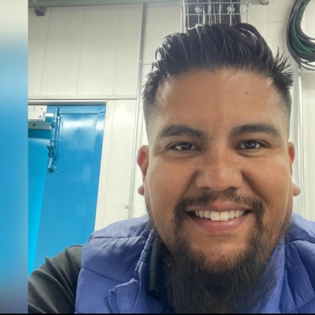 |  | 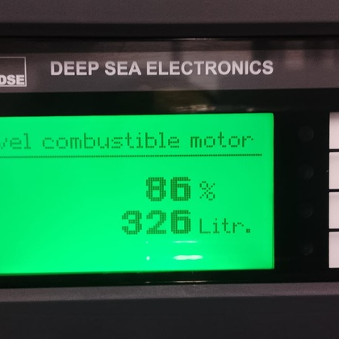

PROCESO 2 |  | FINAL
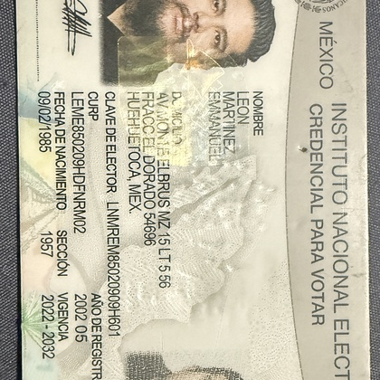 |  | 

EEE |  | YYY
Nombre del técnico que realizo el incidente |  | Supervisor / Jefe de Tecnología

